关系图
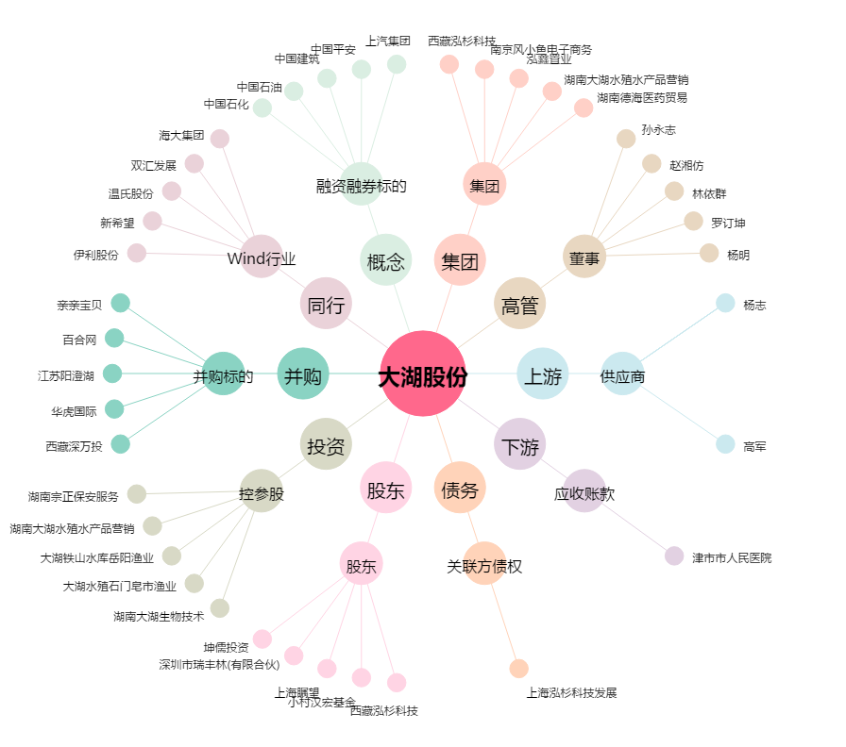
大湖股份[600257.SH] - 关系概览图

